インストール手順
1.pythonインストール方法
pythonがインストール済みの場合、
この手順をスキップして、「2.各pythonライブラリーのインストール方法」から実施してください
注：最新のpythonインストールファイルを選んでください
注：
pythonダウンロードHP:
https://www.python.org/downloads/

① 【python-3.11.3-amd64.exe】をクリック

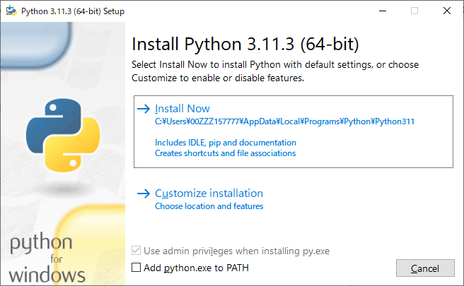

② 【Install Now】をクリック

③環境変数に追加

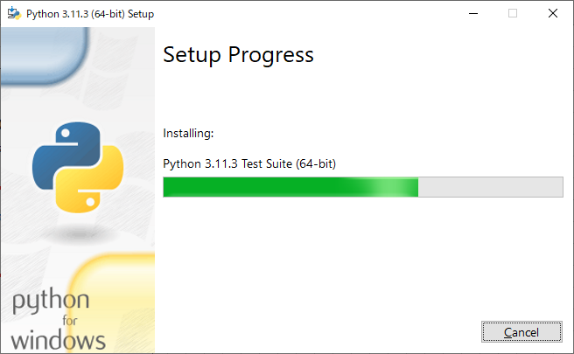

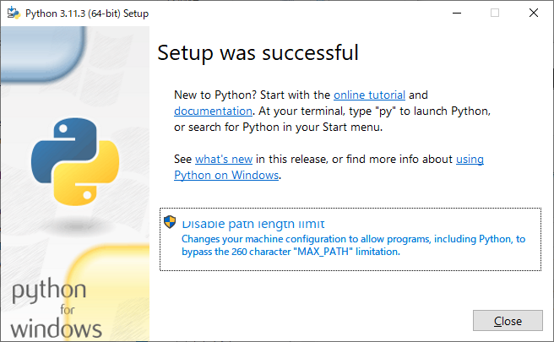

④【Close】をクリック

2.各pythonライブラリーのインストール方法

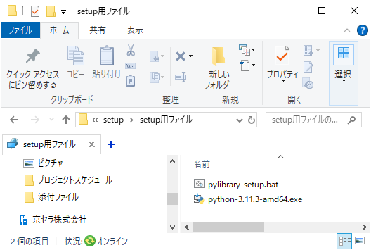
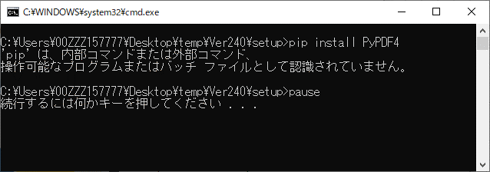
pipは認識できない場合、「pipインストール方法」シートをご参考ください

① 【setup】をクリック

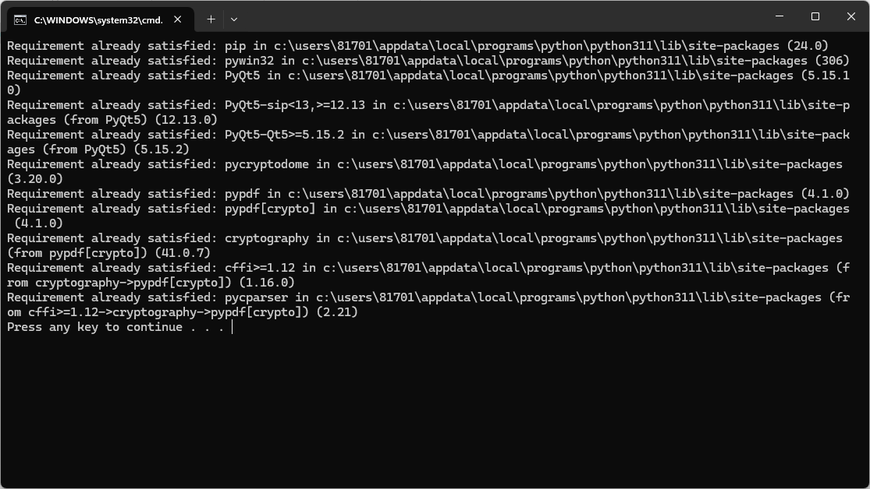
pywin32： windowsOS依存ライブラリー

PyQt5： GUI表示用ライブラリー

pycryptodome ：pdfアルゴリズムライブラリ
pypdf ： ｐｄｆ変換ライブラリ
pypdf[crypto] ：pdfアルゴリズムとｐｄｆ変換ライブラリをひもづけ

pipインストール方法
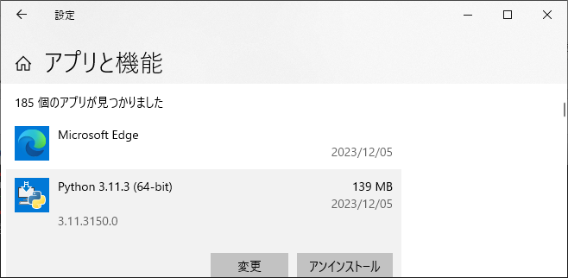
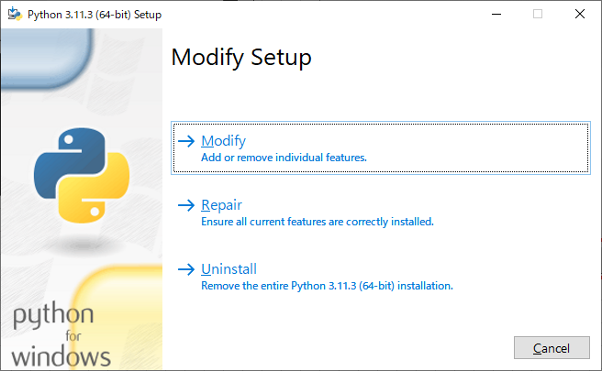
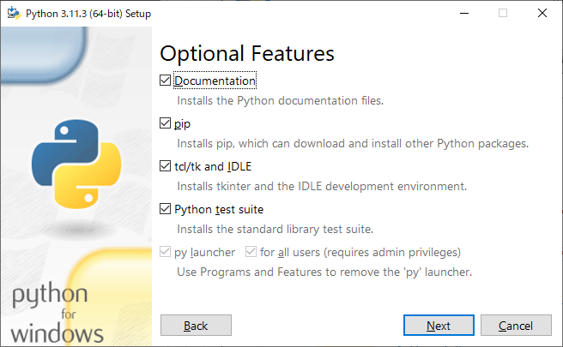
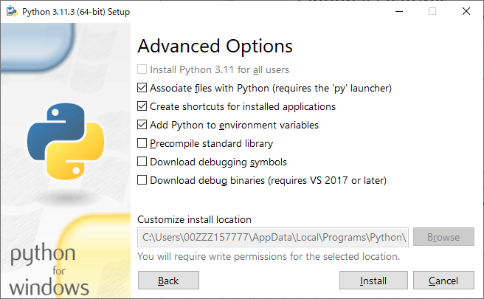
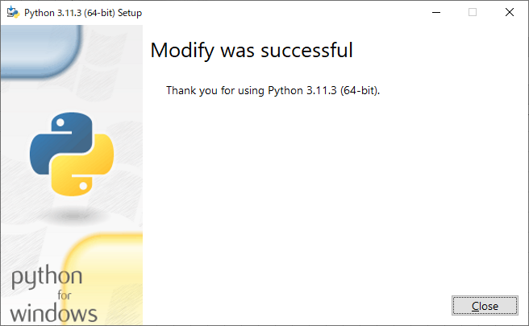
1.pipインストール方法

